行政事業レビューシート
 |  |  |  |  |  |  |  |  |  |  |  |  |  |  |  |  |  |  |  |  |  |  | 事業番号 |  |  |  |  |  | 0029
平成２７年度行政事業レビューシート |  |  |  |  |  |  |  |  |  |  |  |  |  |  |  |  |  |  |  |  |  | （ | 復興庁 |  |  |  |  |  |  |  |  | ）
事業名 |  |  |  | リスクコミュニケーション等の推進に必要な経費 |  |  |  |  |  |  |  |  |  |  | 担当部局庁 |  |  |  | 復興庁 |  |  |  |  |  |  |  | 作成責任者
事業開始年度 |  |  |  | 平成２４年度 |  |  | 事業終了 （予定）年度 |  |  |  | 平成２６年度 |  |  |  | 担当課室 |  |  |  | 統括官付参事官（予算・会計担当） |  |  |  |  |  |  |  | 参事官 小瀬 達之
会計区分 |  |  |  | 東日本大震災復興特別会計 |  |  |  |  |  |  |  |  |  |  | 政策・施策名 |  |  |  | 政策：復興施策の推進 施策：東日本大震災からの復興に係る施策の推進
根拠法令 （具体的な 条項も記載） |  |  |  | 食品安全基本法 食品安全基本法第21条第1項に基づく基本的事項 |  |  |  |  |  |  |  |  |  |  | 関係する計画、通知等 |  |  |  | 消費者基本計画（施策番号21）
主要政策・施策 |  |  |  |  |  |  |  |  |  |  |  |  |  |  | 主要経費 |  |  |  | その他の事項経費
事業の目的 （目指す姿を簡潔に。3行程度以内） |  |  |  | 東日本大震災・原発事故を踏まえ、食の安全・安心を確保するため、食品中の放射性物質に関する理解を広げることを目的として、消費者や専門家等が共に参加する意見交換会や双方向型の学習会を全国各地で展開し、広範囲な層の消費者へ浸透を図る。
事業概要 （5行程度以内。別添可） |  |  |  | ①食品中の放射性物質に係る意見交換会等のリスクコミュニケーションの取組（消費者庁及び関係省庁主催）（一般消費者等を対象） ②地方自治体、消費者団体等と連携した意見交換会等のリスクコミュニケーションの取組（地方自治体・消費者団体等主催、または消費者庁との共催）（一般消費者等を対象） ③地域において、食品中の放射性物質に関する正確な情報提供ができる者（コミュニケーター）の養成研修の開催及びコミュニケーターのフォローアップ（消費生活相談員、保健師、栄養士、保育士、学校給食関係者等を対象）
実施方法 |  |  |  | 直接実施、委託・請負、負担
予算額・ 執行額 （単位:百万円） |  |  |  |  |  |  |  | 24年度 |  |  |  |  | 25年度 |  |  |  |  | 26年度 |  |  |  |  |  | 27年度 |  |  |  | 28年度要求
 |  |  |  | 予算の状況 | 当初予算 |  |  | 26 |  |  |  |  | 19 |  |  |  |  | 18 |  |  |  |  |  | 0 |  |  |  | 0
 |  |  |  |  | 補正予算
 |  |  |  |  | 前年度から繰越し
 |  |  |  |  | 翌年度へ繰越し
 |  |  |  |  | 予備費等
 |  |  |  |  | 計 |  |  | 26 |  |  |  |  | 19 |  |  |  |  | 18 |  |  |  |  |  | 0 |  |  |  | 0
 |  |  |  | 執行額 |  |  |  | 9 |  |  |  |  | 11 |  |  |  |  | 11
 |  |  |  | 執行率（％） |  |  |  | 34% |  |  |  |  | 55% |  |  |  |  | 58%
成果目標及び成果実績 （アウトカム） |  |  |  | 定量的な成果目標 |  |  |  | 成果指標 |  |  |  |  |  |  |  | 単位 |  |  | 24年度 |  |  |  | 25年度 |  |  | 26年度 |  |  | 目標最終年度
 |  |  |  |  |  |  |  |  |  |  |  |  |  |  |  |  |  |  |  |  |  |  |  |  |  |  |  |  |  | 26 | 年度
 |  |  |  | 「消費者意識の実態調査」のうち「福島県産品の購入をためらう」と回答した方の割合について、前年度を下回る数値にする。 |  |  |  | 「消費者意識の実態調査」のうち「福島県産品の購入をためらう」と回答した方の割合 |  |  |  |  |  |  | 成果実績 | ％ |  |  | 19 |  |  |  | 15 |  |  | 17
 |  |  |  |  |  |  |  |  |  |  |  |  |  |  | 目標値 | ％ |  |  |  |  |  |  |  |  |  | 15 |  |  | 17
 |  |  |  |  |  |  |  |  |  |  |  |  |  |  | 達成度 | ％

活動指標及び活動実績 （アウトプット） |  |  |  | 活動指標 |  |  |  |  |  |  |  |  |  |  |  | 単位 |  |  | 24年度 |  |  |  | 25年度 |  |  | 26年度 |  |  | 27年度活動見込
 |  |  |  | 意見交換会等の開催数 ①消費者庁、関係府省が主催するシンポジウム ②地方自治体、消費者団体等と消費者庁の共催 ③地方自治体、消費者団体等が開催する講演会等への講師派遣等 ※活動実績については、一般会計の当該事業分を含む。 |  |  |  |  |  |  |  |  |  |  | 活動実績 | 回 |  |  | 175 |  |  |  | 99 |  |  | 99
 |  |  |  |  |  |  |  |  |  |  |  |  |  |  | 当初見込み | 回 |  |  | 100 |  |  |  | 98 |  |  | 81
活動指標及び活動実績 （アウトプット） |  |  |  | 活動指標 |  |  |  |  |  |  |  |  |  |  |  | 単位 |  |  | 24年度 |  |  |  | 25年度 |  |  | 26年度 |  |  | 27年度活動見込
 |  |  |  | 食品中の放射性物質に関するコミュニケーター養成研修会（フォローアップ研修会）の開催数 ①消費者庁と地方自治体等の共催 ②関係府省庁、地方自治体等が開催する研修会への講師派遣等 ※活動実績については、一般会計の当該事業分を含む。 |  |  |  |  |  |  |  |  |  |  | 活動実績 | 回 |  |  |  |  |  |  | 66 |  |  | 18
 |  |  |  |  |  |  |  |  |  |  |  |  |  |  | 当初見込み | 回 |  |  |  |  |  |  | 43 |  |  | 15
単位当たり コスト |  |  |  | 算出根拠 |  |  |  |  |  |  |  |  |  |  |  | 単位 |  |  | 24年度 |  |  |  | 25年度 |  |  | 26年度 |  |  | 27年度見込
 |  |  |  | 当該事業において支出される請負業務費以外の謝金、旅費、借料等についてはコスト算出に馴染まないため、単位当たりコストを示すことはできない。 |  |  |  |  |  |  |  |  |  |  | 単位当たり コスト
 |  |  |  |  |  |  |  |  |  |  |  |  |  |  | 計算式 | /
単位当たり コスト |  |  |  | 算出根拠 |  |  |  |  |  |  |  |  |  |  |  | 単位 |  |  | 24年度 |  |  |  | 25年度 |  |  | 26年度 |  |  | 27年度見込
 |  |  |  | 当該事業において支出される請負業務費以外の謝金、旅費、借料等についてはコスト算出に馴染まないため、単位当たりコストを示すことはできない。 |  |  |  |  |  |  |  |  |  |  | 単位当たり コスト
 |  |  |  |  |  |  |  |  |  |  |  |  |  |  | 計算式 | /
平成27・28年度予算内訳（単位：百万円） |  | 費 目 |  |  |  | 27年度当初予算 |  |  |  | 28年度要求 |  |  |  | 主な増減理由
 |  |  |  |  |  |  |  |  |  |  |  |  |  | ※２７年度予算より、一般会計に統合。

 |  | 計 |  |  |  | 0 |  |  |  | 0

事業所管部局による点検・改善
 |  | 項 目 |  |  |  |  |  |  |  |  |  |  |  |  |  |  |  | 評 価 |  | 評価に関する説明
国費投入の必要性 |  | 事業の目的は国民や社会のニーズを的確に反映しているか。 |  |  |  |  |  |  |  |  |  |  |  |  |  |  |  | ○ |  | 東日本大震災・原発事故を踏まえ、食の安全・安心を確保するため、消費者が食品中の放射性物質に関する情報を正確に理解し、主体的な消費行動をとることができるように実施すべき事業である。
 |  | 地方自治体、民間等に委ねることができない事業なのか。 |  |  |  |  |  |  |  |  |  |  |  |  |  |  |  | ○ |  | 国が全国統一的な基準において意見交換・情報提供すべき事業である。
 |  | 政策目的の達成手段として必要かつ適切な事業か。政策体系の中で優先度の高い事業か。 |  |  |  |  |  |  |  |  |  |  |  |  |  |  |  | ○ |  | 消費者が食品中の放射性物質に関する情報を正確に理解し、主体的な消費行動をとることができるようにする事業は必要かつ優先度の高い事業である。
事業の効率性 |  | 競争性が確保されているなど支出先の選定は妥当か。 |  |  |  |  |  |  |  |  |  |  |  |  |  |  |  | ○ |  | 請負業者について、一般競争入札を実施しており妥当である。
 |  | 受益者との負担関係は妥当であるか。 |  |  |  |  |  |  |  |  |  |  |  |  |  |  |  | ○ |  | 本事業の受益者は消費者であり、負担関係は妥当である。
 |  | 単位当たりコスト等の水準は妥当か。 |  |  |  |  |  |  |  |  |  |  |  |  |  |  |  | ○ |  | 当該事業については、単位当たりコストの算出に馴染まないが、請負業者の選定に当たっては複数社の見積もりを取って判断している。
 |  | 資金の流れの中間段階での支出は合理的なものとなっているか。 |  |  |  |  |  |  |  |  |  |  |  |  |  |  |  | ‐
 |  | 費目・使途が事業目的に即し真に必要なものに限定されているか。 |  |  |  |  |  |  |  |  |  |  |  |  |  |  |  | ○ |  | 運営委託等事業実施に必要なものに限定している。
 |  | 不用率が大きい場合、その理由は妥当か。（理由を右に記載） |  |  |  |  |  |  |  |  |  |  |  |  |  |  |  | ○ |  | 当初見込んでいた積算額より、入札額が低かったため。
 |  | その他コスト削減や効率化に向けた工夫は行われているか |  |  |  |  |  |  |  |  |  |  |  |  |  |  |  | ○ |  | 各種契約については一般競争入札を基本としており、真に必要な支出に限定するとともに、契約相手を適切に選定している。
事業の有効性 |  | 成果実績は成果目標に見合ったものとなっているか |  |  |  |  |  |  |  |  |  |  |  |  |  |  |  | ○ |  | 成果目標である「消費者意識の実態調査」の調査結果では、福島県産の食品の購入をためらう人が若干の増加をしたが、全体としては減少傾向にあると考える。一方で、産地を気にする人も一定割合おり、未だ風評被害が治まったとは言えないため、平易かつ正確な情報提供を引き続き行い、今後ともリスクコミュニケーション等を実施していく必要があると考える。（平成27年度以降は一般会計で実施）
 |  | 事業実施に当たって他の手段・方法等が考えられる場合、それと比較してより効果的あるいは低コストで実施できているか。 |  |  |  |  |  |  |  |  |  |  |  |  |  |  |  | ○ |  | 適切な手段・方法により事業を実施し、コストについても業務に必要な支出に限定し実施している。
 |  | 活動実績は見込みに見合ったものであるか。 |  |  |  |  |  |  |  |  |  |  |  |  |  |  |  | ○ |  | リスクコミュニケーションについては、地方自治体等の要望に応え、当初見込みを上回る実績を上げることができたが、概ね見込みに見合ったものであった。
 |  | 整備された施設や成果物は十分に活用されているか。 |  |  |  |  |  |  |  |  |  |  |  |  |  |  |  | ○ |  | 作成したQ&Aを福島県内に配布するなど、十分に活用した。
関連事業 |  | 関連する事業がある場合、他部局・他府省等と適切な役割分担を行っているか。（役割分担の具体的な内容を各事業の右に記載） |  |  |  |  |  |  |  |  |  |  |  |  |  |  |  | ○ |  | 食品安全基本法第21条第１項に定める基本的事項にあるとおり、リスクコミュニケーションに係る関係省庁の事務の調整は消費者庁が担っている。 なお、消費者庁が行うリスクコミュニケーションは、消費者が正確な情報を得て、理解を深め、自らの判断で行動することを目的としているもの。食品安全委員会、厚生労働省が行うリスクコミュニケーションは、リスク評価、リスク管理措置について、国民の意見を反映させ、それぞれ公平性・透明性の確保を図る目的で行うものと考える。
 |  | 所管府省・部局名 |  |  |  |  |  | 事業番号 |  |  |  | 事業名
 |  | 食品安全委員会 |  |  |  |  |  |  |  |  |  | リスクコミュニケーション実施経費
 |  | 厚生労働省 |  |  |  |  |  |  |  |  |  | 食品安全に関するリスクコミュニケーション経費
点検・改善結果 |  | 点検結果 |  | 食品の放射性物質に関するリスクコミュニケーション事業は、消費者が正確な情報に接し、理解を深め、消費行動に活かすことができるように啓発を行う重要なものであり、事業の目的に沿った活動となっていることから、適切な活動・成果であると認められる。 また、リスクコミュニケーション等に係る運営業務の外注については、作業が適切に実施されるよう評価・監督を行い、適切な活動となっていることを確認している。
 |  | 改善の 方向性 |  | 27年度以降は一般会計で実施している事業と統合し、効率化した上で被災地や大消費地においてリスクコミュニケーションを継続するとともに、養成したコミュニケーターに対する各種支援（最新の情報提供等）を実施する。
外部有識者の所見
点検対象外
行政事業レビュー推進チームの所見
終了予定 |  |  | 当該事業については、事業の効率的な執行を図るため、平成27年度以降、一般会計にまとめて計上し、東日本大震災復興特別会計に計上していない。
所見を踏まえた改善点/概算要求における反映状況
予定通り終了 |  |  | 当該事業については、事業の効率的な執行を図るため、平成27年度以降、一般会計にまとめて計上し、東日本大震災復興特別会計に計上していない。
備考
○「食品中の放射性物質に関するリスクコミュニケーション 平成26年度開催実績」： http://www.caa.go.jp/jisin/r_index.html#ris-top ○「食品中の放射性物質に関するコミュニケーター研修 平成26年度開催実績」：http://www.caa.go.jp/jisin/r_index.html#commu
関連する過去のレビューシートの事業番号
平成22年度 |  |  |  |  |  |  |  |  | 平成23年度 |  |  |  |  |  |  |  |  |  |  | 平成24年度 |  |  |  |  | 4
平成25年度 |  |  |  | 018 |  |  |  |  | 平成26年度 |  |  |  | 029
資金の流れ （資金の受け取り先が何を行っているかについて補足する）（単位：百万円） |  |  |  | ※平成26年度実績を記入。執行実績がない新規事業、新規要求事業については現時点で予定やイメージを記入。
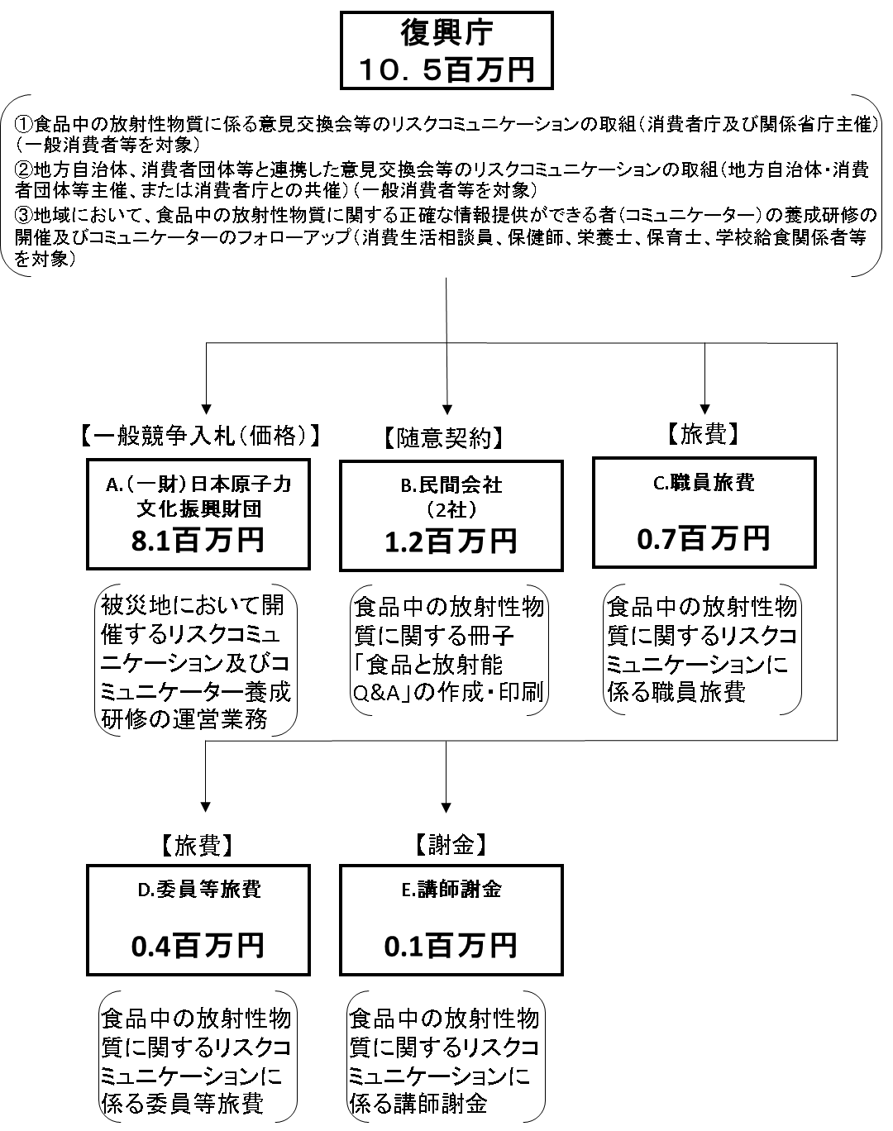

費目・使途 （「資金の流れ」においてブロックごとに最大の金額が支出されている者について記載する。費目と使途の双方で実情が分かるように記載） |  |  |  | A.一般財団法人原子力文化振興財団 |  |  |  |  |  |  |  |  |  |  |  |  | E.講師謝金
 |  |  |  | 費 目 |  | 使 途 |  |  |  |  |  |  |  |  | 金 額 (百万円） |  | 費 目 |  |  |  | 使 途 |  |  |  |  |  |  |  |  | 金 額 (百万円）
 |  |  |  | 人件費 |  | 食品中の放射能物質に関するリスクコミュニケーション及びコミュミケーター養成研修の運営業務（被災地） |  |  |  |  |  |  |  |  | 3 |  | 謝金 |  |  |  | 講師謝金延べ12人分 |  |  |  |  |  |  |  |  | 0
 |  |  |  | 業務実施費 |  | 食品中の放射能物質に関するリスクコミュニケーション及びコミュミケーター養成研修の運営業務（被災地） |  |  |  |  |  |  |  |  | 5
 |  |  |  | 一般管理費 |  | 食品中の放射能物質に関するリスクコミュニケーション及びコミュミケーター養成研修の運営業務（被災地） |  |  |  |  |  |  |  |  | 1

 |  |  |  | 計 |  |  |  |  |  |  |  |  |  |  | 8 |  | 計 |  |  |  |  |  |  |  |  |  |  |  |  | 0
 |  |  |  | B.民間会社（２社） |  |  |  |  |  |  |  |  |  |  |  |  | F.
 |  |  |  | 費 目 |  | 使 途 |  |  |  |  |  |  |  |  | 金 額 (百万円） |  | 費 目 |  |  |  | 使 途 |  |  |  |  |  |  |  |  | 金 額 (百万円）
 |  |  |  | 印刷製本費 |  | 食品と放射能Q&A（第９版） |  |  |  |  |  |  |  |  | 1

 |  |  |  | 計 |  |  |  |  |  |  |  |  |  |  | 1 |  | 計 |  |  |  |  |  |  |  |  |  |  |  |  | 0
 |  |  |  | C.職員旅費 |  |  |  |  |  |  |  |  |  |  |  |  | G.
 |  |  |  | 費 目 |  | 使 途 |  |  |  |  |  |  |  |  | 金 額 (百万円） |  | 費 目 |  |  |  | 使 途 |  |  |  |  |  |  |  |  | 金 額 (百万円）
 |  |  |  | 職員旅費 |  | 職員旅費延べ79人分 |  |  |  |  |  |  |  |  | 1

 |  |  |  | 計 |  |  |  |  |  |  |  |  |  |  | 1 |  | 計 |  |  |  |  |  |  |  |  |  |  |  |  | 0
 |  |  |  | D.委員等旅費 |  |  |  |  |  |  |  |  |  |  |  |  | H.
 |  |  |  | 費 目 |  | 使 途 |  |  |  |  |  |  |  |  | 金 額 (百万円） |  | 費 目 |  |  |  | 使 途 |  |  |  |  |  |  |  |  | 金 額 (百万円）
 |  |  |  | 委員等旅費 |  | 委員等旅費延べ52人分 |  |  |  |  |  |  |  |  | 0

 |  |  |  | 計 |  |  |  |  |  |  |  |  |  |  | 0 |  | 計 |  |  |  |  |  |  |  |  |  |  |  |  | 0

 | 支出先上位１０者リスト
 | A.
 |  | 支 出 先 |  |  |  |  | 業 務 概 要 |  |  |  |  |  |  |  |  |  |  |  |  |  |  |  |  | 支 出 額 （百万円） |  |  | 入札者数 |  |  | 落札率
1 |  | （一財）原子力文化振興財団 |  |  |  |  | 食品中の放射性物質に関するリスクコミュニケーション及びコミュニケーター養成研修の運営業務 |  |  |  |  |  |  |  |  |  |  |  |  |  |  |  |  | 8 |  |  | 1

 | B
 |  | 支 出 先 |  |  |  |  | 業 務 概 要 |  |  |  |  |  |  |  |  |  |  |  |  |  |  |  |  | 支 出 額 （百万円） |  |  | 入札者数 |  |  | 落札率
1 |  | 不二オフセット（株） |  |  |  |  | 食品中の放射性物質に関する冊子「食品と放射能Q&A」の印刷・製本 |  |  |  |  |  |  |  |  |  |  |  |  |  |  |  |  | 1 |  |  | 随意契約
2 |  | （株）ゼネラルエージェンシー |  |  |  |  | 食品中の放射性物質に関する冊子「食品と放射能Q&A」の編集・校閲 |  |  |  |  |  |  |  |  |  |  |  |  |  |  |  |  | 1 |  |  | 随意契約

 | C
 |  | 支 出 先 |  |  |  |  | 業 務 概 要 |  |  |  |  |  |  |  |  |  |  |  |  |  |  |  |  | 支 出 額 （百万円） |  |  | 入札者数 |  |  | 落札率
1 |  | 職員 |  |  |  |  | 職員旅費 |  |  |  |  |  |  |  |  |  |  |  |  |  |  |  |  | 1
2

 | D
 |  | 支 出 先 |  |  |  |  | 業 務 概 要 |  |  |  |  |  |  |  |  |  |  |  |  |  |  |  |  | 支 出 額 （百万円） |  |  | 入札者数 |  |  | 落札率
1 |  | 委員等 |  |  |  |  | 委員等旅費 |  |  |  |  |  |  |  |  |  |  |  |  |  |  |  |  | 0
2

 | E
 |  | 支 出 先 |  |  |  |  | 業 務 概 要 |  |  |  |  |  |  |  |  |  |  |  |  |  |  |  |  | 支 出 額 （百万円） |  |  | 入札者数 |  |  | 落札率
1 |  | 講師 |  |  |  |  | 講師謝金 |  |  |  |  |  |  |  |  |  |  |  |  |  |  |  |  | 0
2

 | G
 |  | 支 出 先 |  |  |  |  | 業 務 概 要 |  |  |  |  |  |  |  |  |  |  |  |  |  |  |  |  | 支 出 額 （百万円） |  |  | 入札者数 |  |  | 落札率
1
2

 | H
 |  | 支 出 先 |  |  |  |  | 業 務 概 要 |  |  |  |  |  |  |  |  |  |  |  |  |  |  |  |  | 支 出 額 （百万円） |  |  | 入札者数 |  |  | 落札率
1
2

